Planilha1
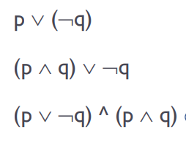
P v (~q)
p | q | ~q | P v (~q)
V | V | F | V
V | F | V | V
F | V | F | F
F | F | V | V

(p ^ q) v ~q
p | q | ~q | (p ^ q) | (p ^ q) v ~q
V | V | F | V | V
V | F | V | F | V
F | V | F | F | F
F | F | V | F | V

(p v ~q) ^ (p ^ q)
p | q | ~q | (p ^ q) | (P v ~q) | (p v ~q) ^ (p ^ q)
V | V | F | V | V | V
V | F | V | F | V | F
F | V | F | F | F | F
F | F | V | F | V | F

